Hoja 1
Identificador | Titulo | Fecha del informe | Identificacion del elemento | Fase del ciclo de vida | Descripción | Resultado esperado | Resultado real | Severidad del defecto | Prioridad del defecto | Estado del defecto | Versión | Sugerencias
1 | Onboarding o registro | 06/01/2023 | Bug | Implementación | En la pagina principal, al utilizar la version en ingles el boton de crear cuenta desaparece 1- Hacer clic en la opción English 2- Despues de que la pagina renderiza el contenido, solo aparece la opción Get started, la cual manda a otra pagina para realizar una transacción |  | 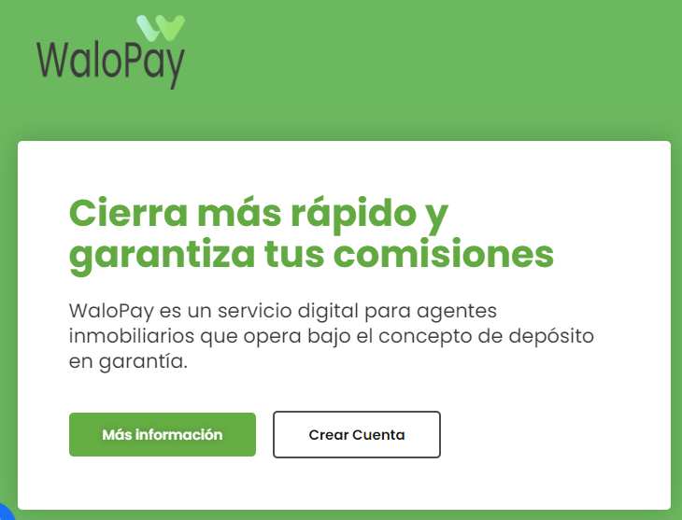 | Baja severidad | P2 (Media) | En proceso | 0.1 | El resultado real debe estar en ingles.
2 | Ejecución de transacción | 06/01/2023 | Mejora | Implementación | En la pagina donde se realizan las transacciones es preferible tener una sola opcion para realizar una nueva transacción 1- Iniciar sesión 2- Despues del Login se renderiza la pagina principal, es decir, donde estan todas las transacciones |  |  | Baja severidad | P3 (Baja) | En proceso | 0.1 | Es preferible conservar la opcion que se encuentra en la parte izquierda pero con el formato de la parte derecha.
3 | Pagina principal o Homepage | 06/01/2023 | Mejora o sugerencia. | Diseño | En el tope de la pagina principal el menu es de color verde pero al navegar hacia abajo, este se hace blanco, cabe mencionar que el contenido de dicho menu es el mismo 1- Visitar el sitio principal 2- Hacer scroll down hasta notar el cambio de color |  |  | Baja severidad | P3 (baja) | Hacer | 0.2 | Esta mejora debe dialogarse con los responsables del diseño de la página web

